2020_12_data
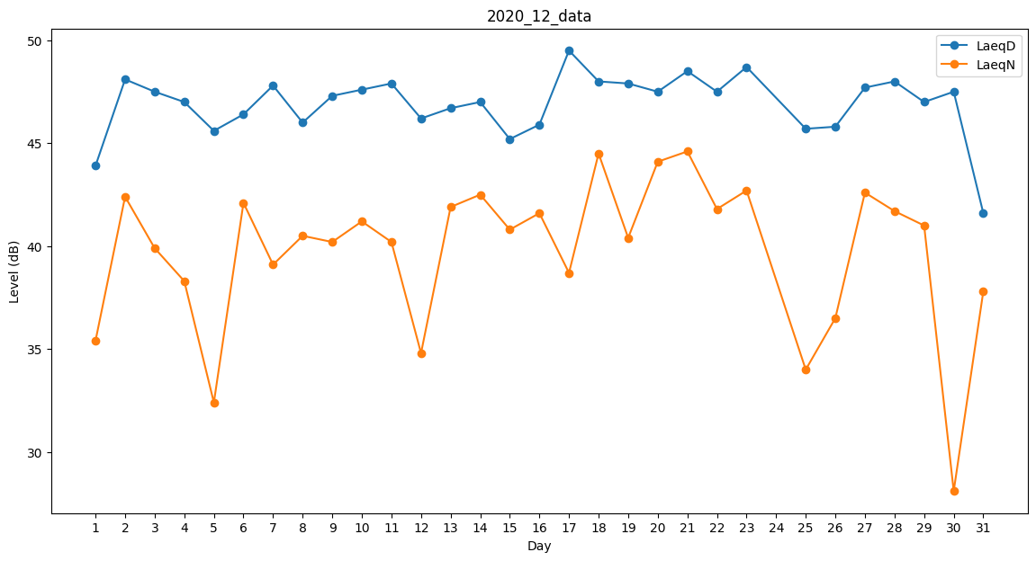
Day | LaeqD | LaeqN
1 | 43.9 | 35.4
2 | 48.1 | 42.4
3 | 47.5 | 39.9
4 | 47 | 38.3
5 | 45.6 | 32.4
6 | 46.4 | 42.1
7 | 47.8 | 39.1
8 | 46 | 40.5
9 | 47.3 | 40.2
10 | 47.6 | 41.2
11 | 47.9 | 40.2
12 | 46.2 | 34.8
13 | 46.7 | 41.9
14 | 47 | 42.5
15 | 45.2 | 40.8
16 | 45.9 | 41.6
17 | 49.5 | 38.7
18 | 48 | 44.5
19 | 47.9 | 40.4
20 | 47.5 | 44.1
21 | 48.5 | 44.6
22 | 47.5 | 41.8
23 | 48.7 | 42.7
24 | 46.8 | 0
25 | 45.7 | 34
26 | 45.8 | 36.5
27 | 47.7 | 42.6
28 | 48 | 41.7
29 | 47 | 41
30 | 47.5 | 28.1
31 | 41.6 | 37.8

